Budgetbilag DVP1
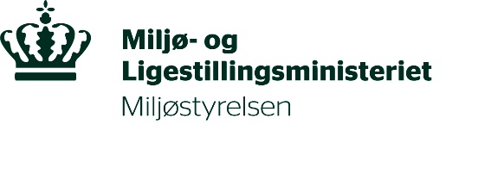 | Budgetbilag - Ansøgning om tilskud til beskyttelse mod PFAS i drikkevand

Ved indsendelse af budgetskabelon bekræftes det, at ansøger har forholdt sig til moms. Nedenstående beløb skal kun indeholde moms, hvis ansøger afholder udgifterne med moms og ikke får momsrefusion for disse udgifter.

Hvis du har brug for flere linjer. Kan du "højre klikke" på tallet til venstre og vælge indsæt, så indsættes en ny linje ovenover
Projektnavn: | Skriv navn her | Antal timer | Timesats | Beløb i DKK | Tilskudsberettigede udgifter i alt
Forventede interne lønudgifter til eget personale Personalet skal være direkte beskæftiget med projektet.
 | Medarbejder 1 |  |  | kr 0.00
 | Medarbejder 2 |  |  | kr 0.00
 | Medarbejder 3 |  |  | kr 0.00
 | Medarbejder 4 |  |  | kr 0.00
 |  |  |  | I alt: | kr 0.00
Ekstern bistand/konsulentydelser til forundersøgelser Forundersøgelser skal være gennemført på ansøgningstidspunktet
 | Konsulentbistand 1 |  |  | kr 0.00
 | Konsulentbistand 2 |  |  | kr 0.00
 |  |  |  | I alt: | kr 0.00
Ekstern bistand/konsulentydelser i forbindelse med projektaktiviteter
 | Konsulentbistand 1 |  |  | kr 0.00
 | Konsulentbistand 2 |  |  | kr 0.00
 |  |  |  | I alt: | kr 0.00
Andre udgifter relateret til forundersøgelser Forundersøgelser skal være gennemført på ansøgningstidspunktet
 | Udgift 1 |  |  | kr 0.00
 | Udgift 2 |  |  | kr 0.00
 |  |  |  | I alt: | kr 0.00
Projektaktiviteter Tilskudsberettigede projektaktiviteter omfatter: 1. Etablering af renseanlæg 2. Etablering af indvindings- eller afværgeboring 3. Etablering af forbindelsesledning Der kan endvidere søges om tilskud til andre fysiske ændringer i forsyningsstrukturen der er nødvendige ifm. 1,2 eller 3.
 | Projektaktivitet 1 |  |  | kr 0.00
 | Projektaktivitet 2 |  |  | kr 0.00
 | Projektaktivitet 3 |  |  | kr 0.00
 | Projektaktivitet 4 |  |  | kr 0.00
 |  |  |  | I alt: | kr 0.00
Andre udgifter, der er nødvendige for opfyldelse af forpligtelser overfor Miljøstyrelsen i forbindelse med tilsagn Udgifter til revision eller anmodning om udbetaling
 | Udgift 1 |  |  | kr 0.00
 | Udgift 2 |  |  | kr 0.00
 |  |  |  | I alt: | kr 0.00
Udgifter i alt |  |  |  | kr. 0.00
50% af projektudgifterne, som er det maksimale mulige tilskud: |  |  |  |  | kr. 0.00
 |  |  | Tilsagnsbudget minus rate

